外部設計書_トップページ
外部設計書 |  |  |  |  | 画面名 |  | トップページ |  |  |  | 作成者 | 田中、真浦、小嶋 |  |  | 更新者 | 小嶋
 |  |  |  |  | システム名 |  |  |  |  |  | 作成日 | 2022-06-06 |  |  | 更新日 | 2022-06-09
 |  |  |  |  | 備考

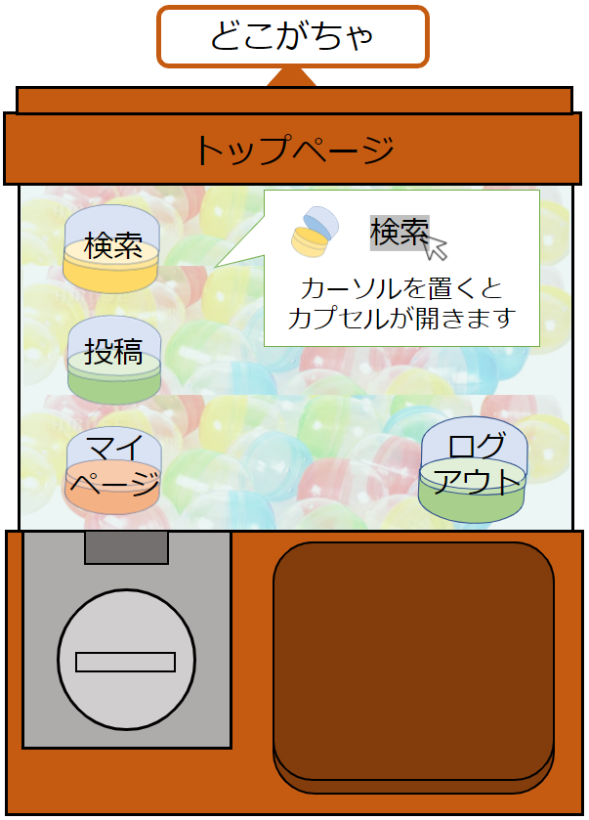
 | 画面設計

1
6

2
7

3
8
4
9

5

 | 機能設計
ページロード時に以下の処理を行う。 reviewテーブルから過去一か月以内で一番「いいね」が多い投稿の該当レコードを読み込む
1.「検索」をクリックすると、検索画面に遷移する。
2.「投稿」をクリックすると、投稿画面に遷移する。
3.「マイページ」をクリックすると、マイページ画面に遷移する。
4. ログアウト画面へ遷移する。
5.トレンド投稿を表示する (いいね数が多い投稿)
6.カプセルの画像を表示する、カーソル(マウス)を合わせるとカプセルが開く
7.カプセルの画像を表示する、カーソル(マウス)を合わせるとカプセルが開く
8.カプセルの画像を表示する、カーソル(マウス)を合わせるとカプセルが開く
9.カプセルの画像を表示する

 | 項目定義書

 | No |  | 物理名 | 論理名 |  | 画面型 |  | データ型 | min | max | DBテーブル |  | DBカラム | 備考
 |  | 1 | search | 検索 |  | Link
 |  | 2 | review | 投稿 |  | Link
 |  | 3 | profile | マイページ |  | Link
 |  | 4 | logout | ログアウト |  | Link
 |  | 5 | trend | トレンド |  | label |  | string |  |  | review |  | image,genre,product_name,price,good
 |  | 6-1 | capsule_search | 検索カプセル画像１ |  | Image
 |  | 6-2 | capsule_search_2 | 検索カプセル画像２ |  | Image
 |  | 7-1 | capsule_review_1 | 投稿カプセル画像１ |  | Image
 |  | 7-2 | capsule_review_2 | 投稿カプセル画像２ |  | Image
 |  | 8-1 | capsule_mypage_1 | マイページカプセル画像１ |  | Image
 |  | 8-2 | capsule_mypage_2 | マイページカプセル画像２ |  | Image
 |  | 9 | capsule_logout | ログアウトカプセル画像 |  | Image

